关系图
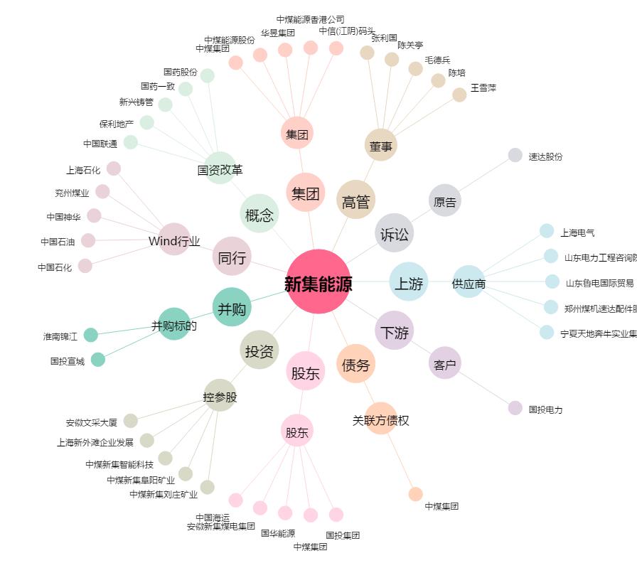
新集能源[601918.SH] - 关系概览图

